Инструкция
Инструкция по заполнению Формы Мониторинг ПС-ШЭ-ОО школьного этапа Всероссийских спортивных соревнований школьников «Президентские состязания» в 2020-2021 учебном году
Для обобщения информации о проведении школьного этапа соревнований "Президентские состязания" в муниципальном образовании, необходимо заполнить таблицы – Мониторинг ПС-ШЭ-ОО.

1. Скачайте на компьютер присланные Вам таблицы от общеобразовательных организаций Формы отчетов ПС-ШЭ-1.

2. Откройте поочередно все присланные отчеты и внесите данные по всем общеобразовательным организациям в Мониторинг ПС-ШЭ-ОО (далее Мониторинг).

3. Используйте следующий алгоритм действий:
Ø Выберите вкладку внизу «город» (для общеобразовательных организаций, находящихся в городских поселениях) или «село» (для общеобразовательных организаций, находящихся в сельской местности);
Ø Скопируйте данные столбцов В, C, D, E в Форме отчета ПС-ШЭ-1 и вставьте в соответствующие столбцы Формы – Мониторинг;
Ø Скопируйте данные столбцов G, H, I в Форме отчета ПС-ШЭ-1 и вставьте в соответствующие столбцы Формы – Мониторинг;
Ø Скопируйте данные столбцов O, P, Q, R, S, T, U, V, W, X в Форме отчета ПС-ШЭ-1 и вставьте в соответствующие столбцы Формы – Мониторинг.

4. В нижней строке Формы – Мониторинг, в столбцы P, R, T, U впишите обобщенные данные по общеобразовательным организациям муниципального образования.

5. В верхней строке таблицы автоматически формируется итоговый показатель.

6. Скопируйте данные в верхней строке и вставьте через режим специальной вставки в соответствующие столбцы Формы отчета ПС-ШЭ-2 (копируем только столбцы зеленого цвета).

Внимание!
· Выбирайте режим специальной вставки;
· Данные по общеобразовательным организациям городских поселений вносятся только во вкладку «город»;
· Данные по общеобразовательным организациям в сельской местности вносятся только во вкладку «село».

Режим специальной вставки:
· Выделите ячейку, в которую хотите вставить данные;
· Нажмите правую кнопку «мышки», выберите вставку с числовыми данными «123»;
· Скопированные Вами данные встанут в таблицу без изменений.
7. Заполненную таблицу Формы отчета ПС-ШЭ-2 отправьте ответственному в субъекте Российской Федерации.

Пример копирования и вставки данных представлен ниже:

1. Копирование из Формы отчета ПС-ШЭ-1
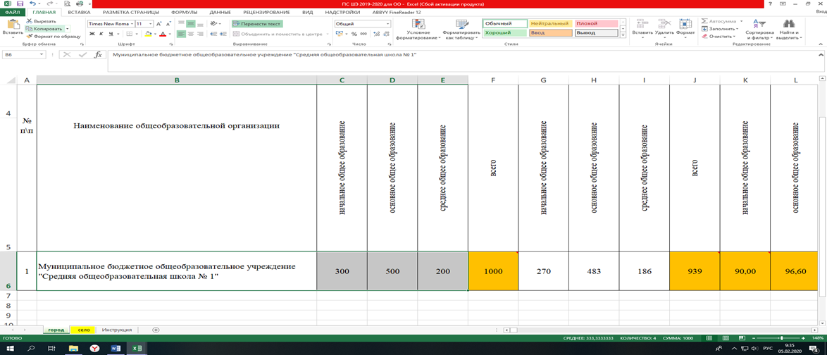

2. Выбор вставки в Форме Мониторинг ПС-ШЭ-ОО

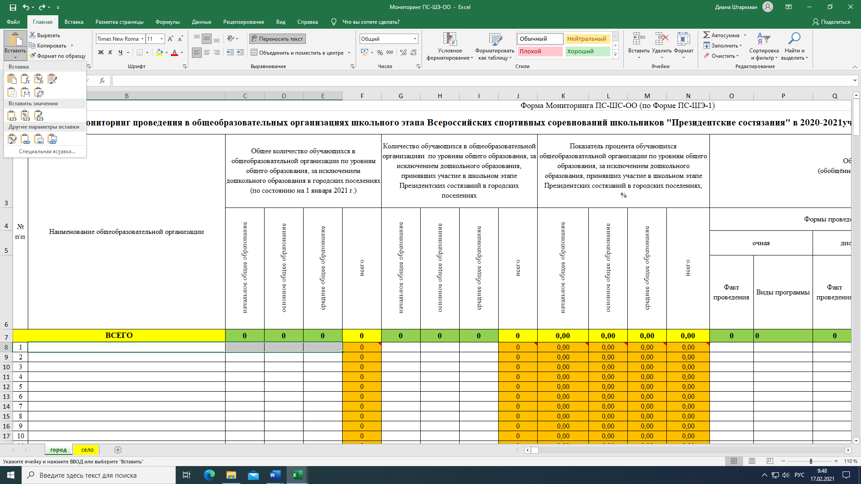
3. Вставка данных в Форму Мониторинг ПС-ШЭ-ОО

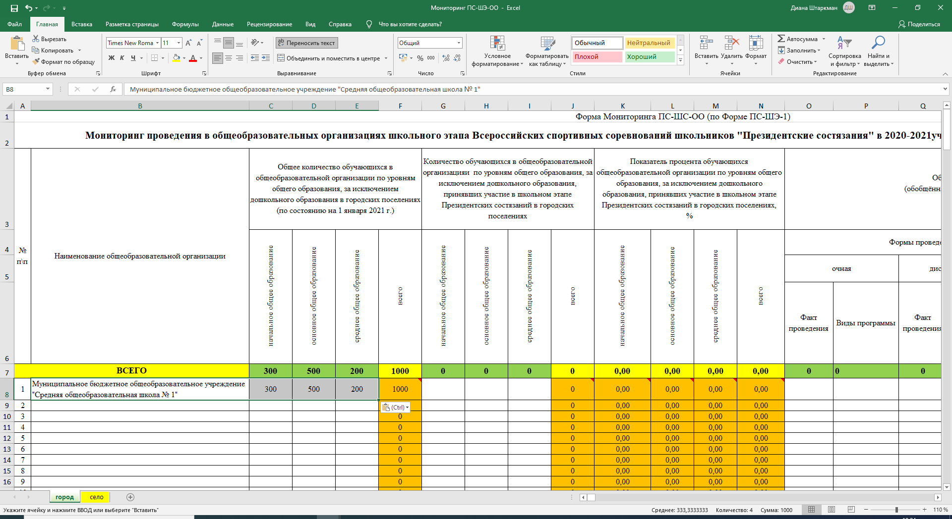

4. Копирование из Формы Мониторинг ПС-ШЭ-ОО

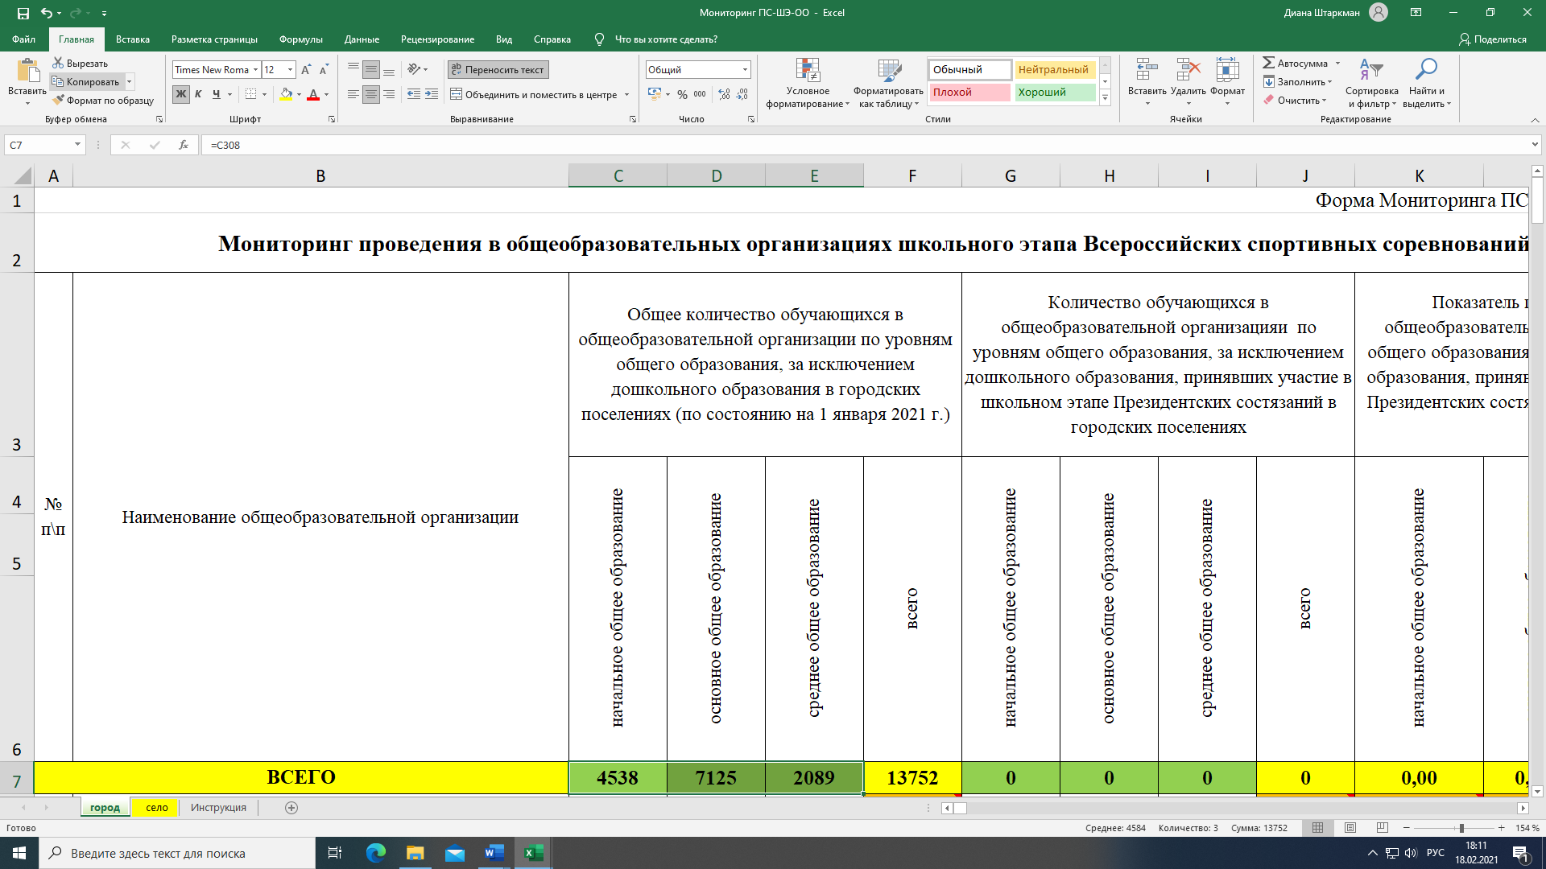
5. Вставка данных в Форму отчета ПС-ШЭ-2

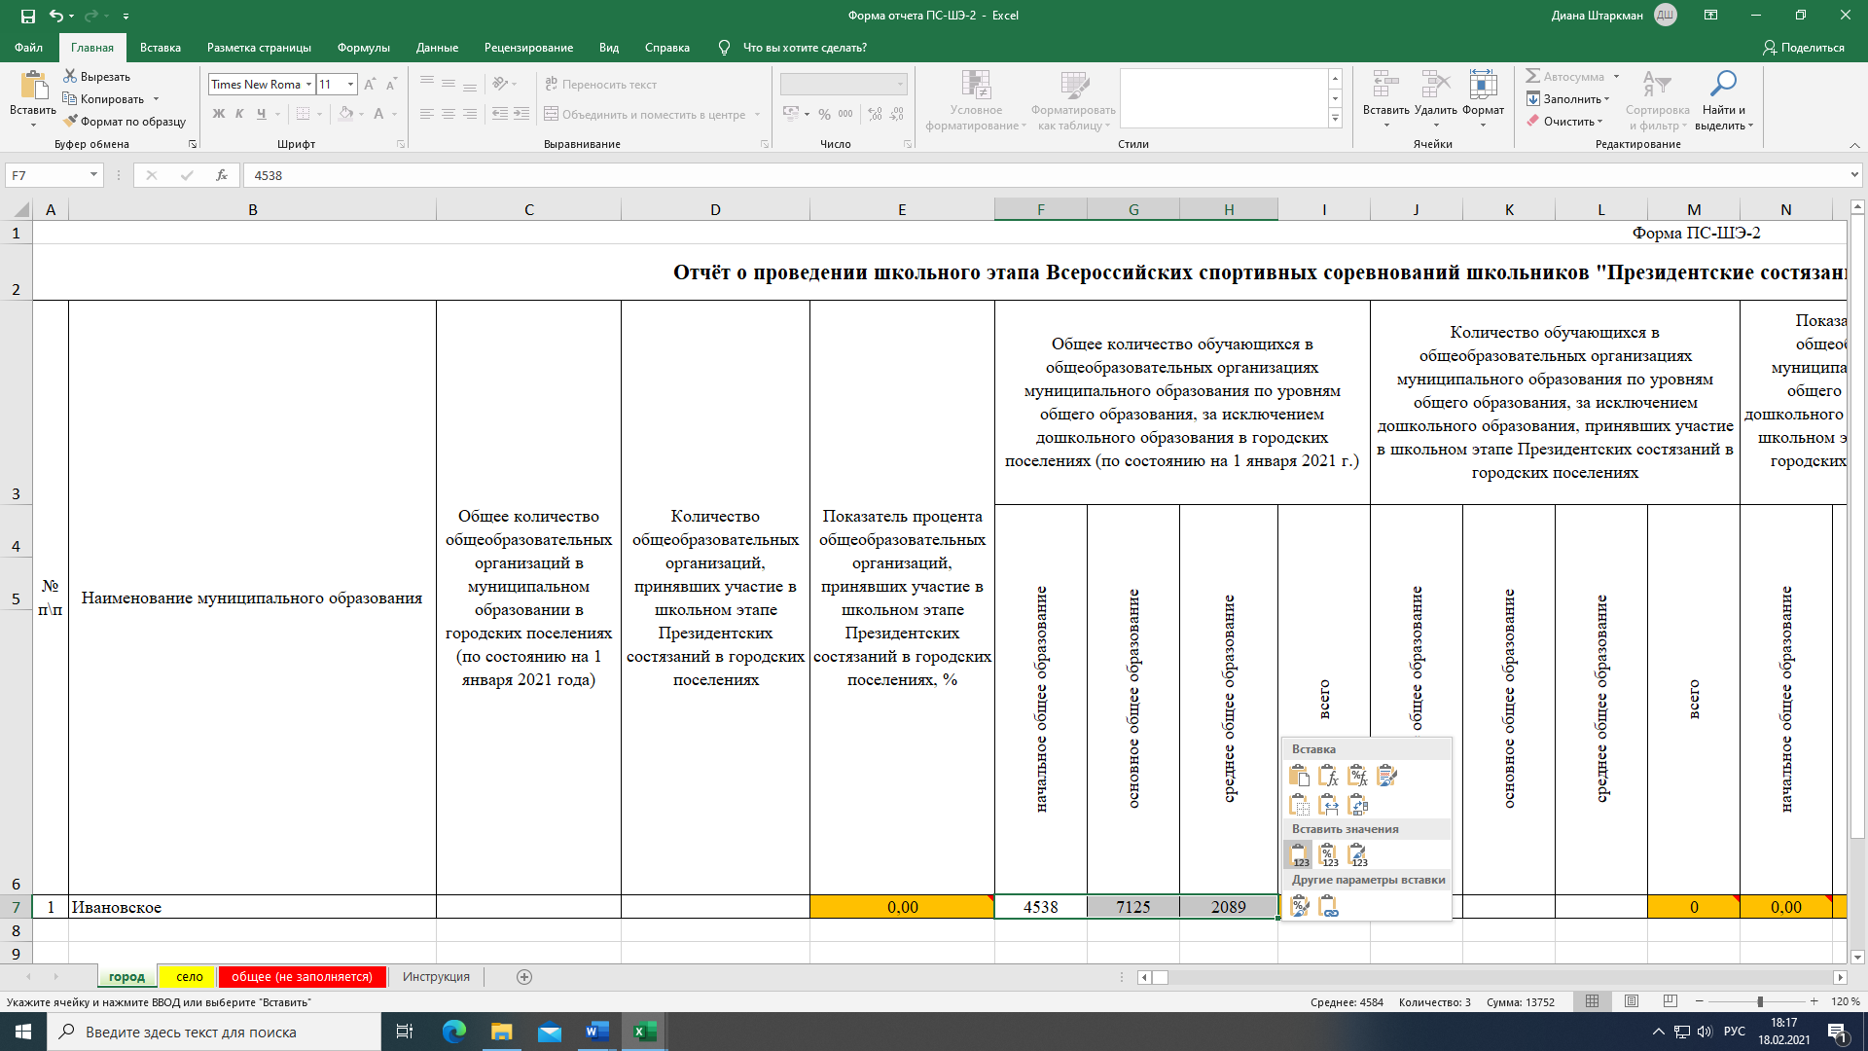

Детально рассмотреть рисунки можно, увеличив масштаб страницы в правом нижнем углу экрана компьютера.

